Лист1
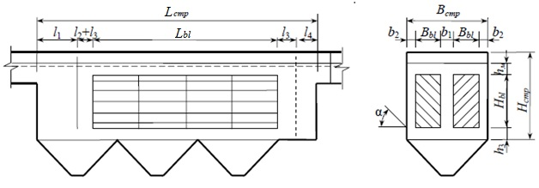
ФИО, № группы |  | Забаровский Р.В. 3140801/21702
 |  |  |  | Исходные и назначеннные данные:
Расчет тонкослойного отстойника (по Гудкову) |  |  | Стр.46 и 60 | Qw, м3/сут | 5000
Величина | Размерность |  |  | Сen, мг/дм3 | 300
Qw | м3/сут | Суточный расход |  | Cex, мг/дм3 | 120
Сen | мг/л | содержние взвешенных веществ в поступающей воде |  | Hset, м | 0.03
Cex | мг/л | содержние взвешенных веществ в осветленной воде |  | Kset | 0.8
Kset |  | коэффициент использования объема |  | h1, м | 0.5
Hset | м | глубина отстойной части |  | n | 4
hti | м | высота яруса тонкослойного блока |  | vw, мм/с | 7 | 5-10 мм/с
h1 | м | глубина лабораторного цилиндра |  | Kdis | 1.2 | вид пластин (плоские - 1,2 или рифленые -1 )
Э | % | Эффект осветления |  | hti, м | 0.03
tset | c | Продолжительность отстаивания при эффекте осветления Э |  | Вset, м | 1.5
n2 |  | показатель степени, зависящий от агломерации |  | b1, м | 0.25 | 0,25 м
U0 | мм/с | гидравлическая крупность |  | b2, м | 0.05 | 0,05-0,1 м
n |  | число отделений остойника |  | a | 50 | 45-60 град
vw | мм/с | скорость рабочего потока (5-10) |  | t, мин | 3 | 2-3 мин
Kdis |  | коэффициент сноса выделенных частиц |  | l2, м | 0.2 | 0,2 (пропорц. устро-во) или 0 (дырч. перег)
Kн max |  | коэффициент часовой неравномерности, max |  | l3, м | 0.25 | 0,2-0,25 м
qср(max) | м3/сут | средний часовой расход |  | l4, м | 0.15 | 0,15-0,2 м
qw(max) | м3/сут | максимальный часовой расход воды |  | h3, м | 0.3 | 0,2-0,3 м
Lbl | м | длина яруса тонкослойного блока |  | hм, м | 0.1 | 0,1 м
k |  | количество блоков в ряду |  | pmud, % | 95 | 94-96 %
lbl | м | длина блока |  | gmud, г/см3 | 1 | 1 г/см3
Hbl | м | высота тонкослойного блока
Bset | м | ширина отстойника
Bbl | м | ширина тонкослойного блока |  | Рассчитать
b1 | м | см. чертеж |  | Э, % | 60
b2 | м | см. чертеж |  | tset, с | 3600
Встр | м | строительная ширина секции отстойника |  | n2 | 0.27
Bпл | м | максимальная ширина пластины блока |  | U0, мм/с | 0.015 |  | 4320 | 8640
t | мин | продолжительность пребывания потока в зоне выделения |  | Kн max | 1.68 |  | 1.7 | 1.6
a | град | угол наклона пластин к горизонту (45-60о) |  | qср, м3/ч | 208.3
Lстр | м | строительная длина секции отстойника |  | qw(max), м3/ч | 350.9 |  | 11.1
l1 | м | зона выделения крупных примесей |  | Lbl, м | 16.65
Нстр | м | строительная высота отстойника |  | k | 11
Qmud | м3/сут | количество осадка, выделяемого при отстаивании |  | lbl, м | 1.5 |  | По этой величине выбираем число блоков при длине блока от 0,5-2м
 |  |  |  | Lbl, м (уточненное) | 16.5
 |  |  |  | Hbl, м | 2.20
 |  |  |  | Bbl, м | 0.75
 |  |  |  | Встр, м | 1.85
 |  |  |  | Bпл, м | 1.17
 |  |  |  | l1, м | 1.35
 |  |  |  | Lстр, м | 18.70
 |  |  |  | Нстр, м | 2.90
 |  |  |  | Qmud, м3/сут | 18

